SISTEMA_CLIMATIZACIONAA
 | REPORTE FOTOGRÁFICO - Sistema de Climatización A/A
Nombre de la Estacion: | NUEVO_IMPERIAL_PUEBLO
Nombre de Localidad: | NUEVO IMPERIAL
Fecha: | 22/05/2026 - 22/05/2026
Direccion: | AH 7 DE AGOSTO MZ J LT 4
ID site: | LI1076
CRQ: | CRQ000000070613
Sticker Año mantenimiento |  |  | Letrero de Localidad beneficiaria o GPS
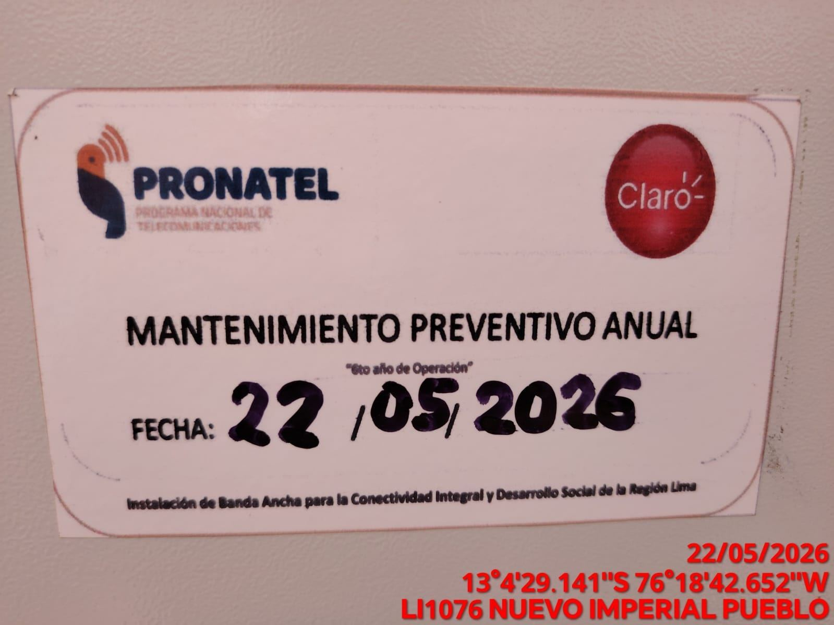 |  |  | 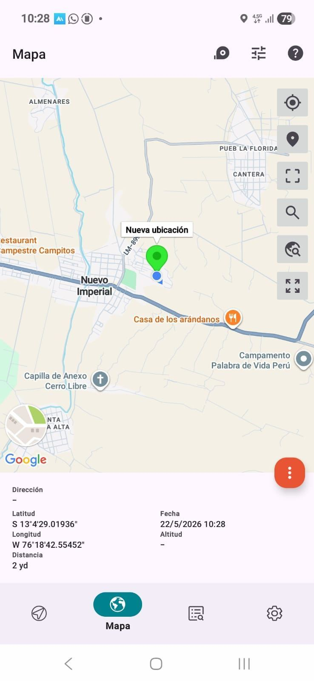

VERIFICACION DE PARAMETROS DE OPERACION: TEMPERATURA [°C]
ANTES |  | DURANTE |  | DESPUES
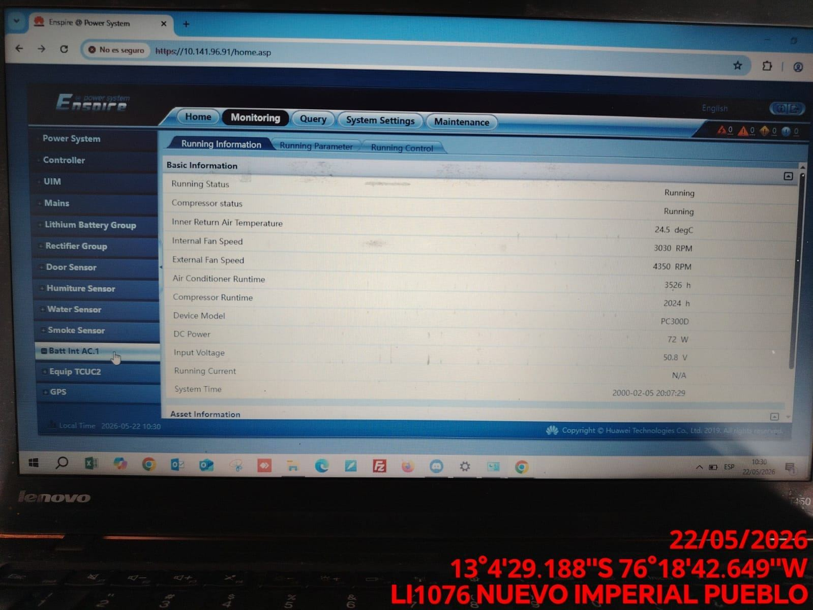 |  | 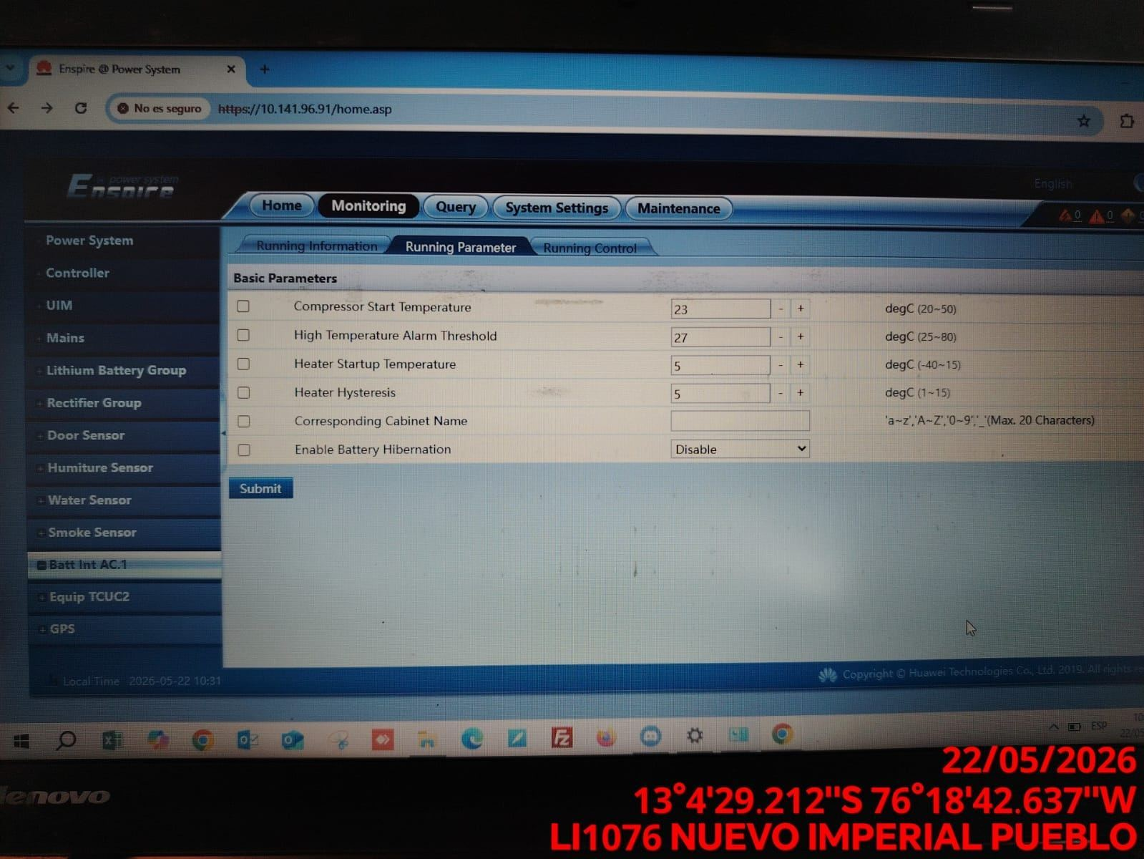 |  | 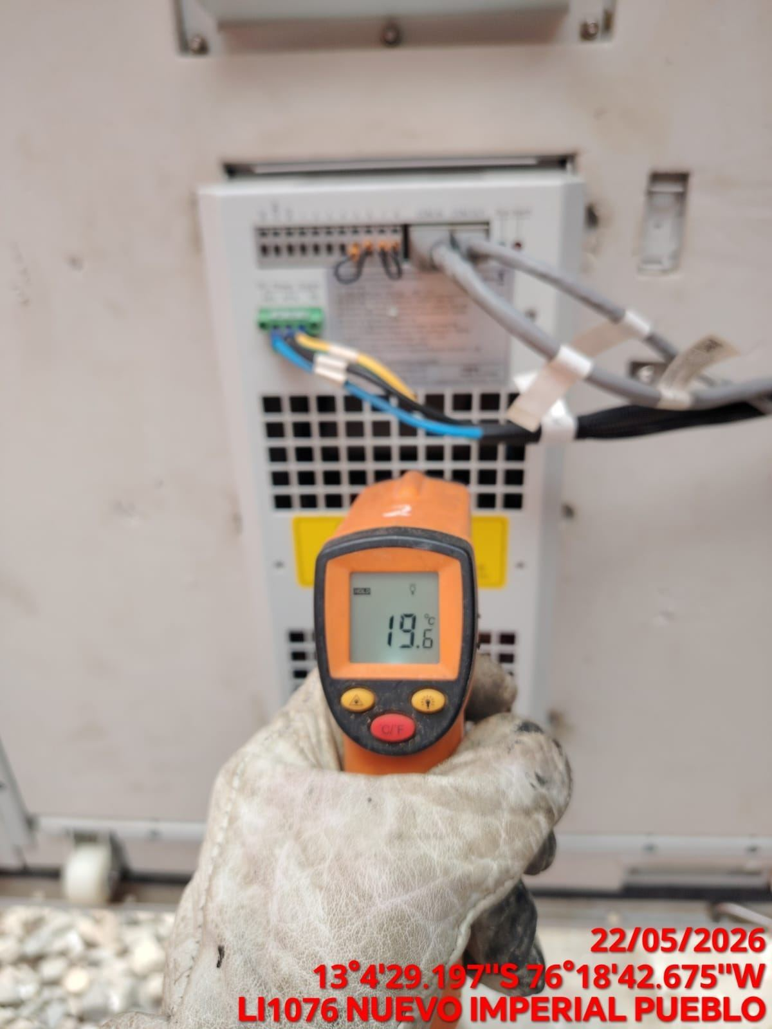

LIMPIEZA DE MOTOR DEL CONDENSADOR
ANTES |  | DURANTE |  | DESPUES
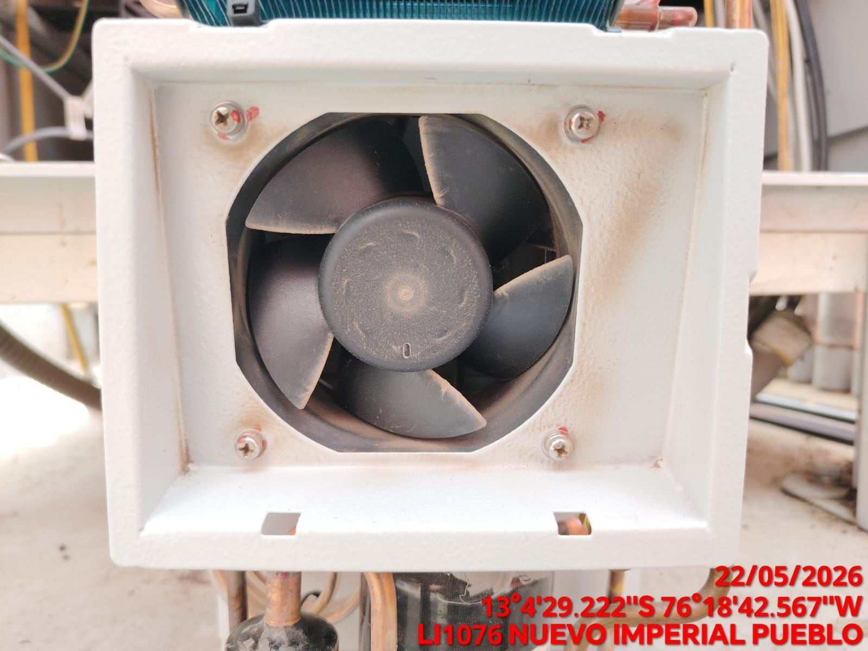 |  | 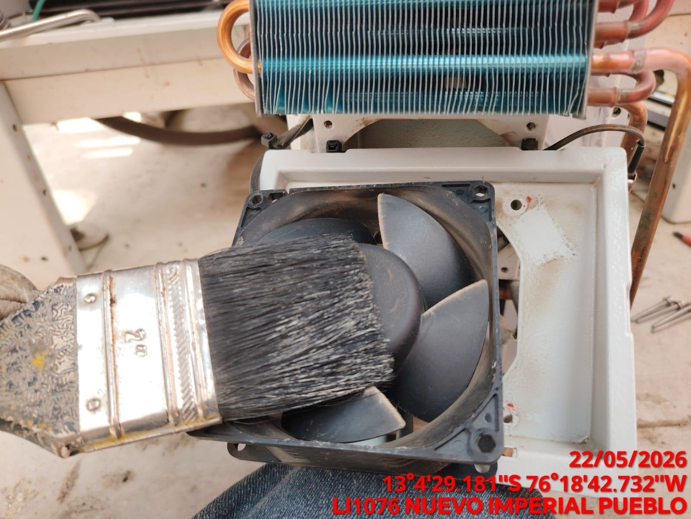 |  | 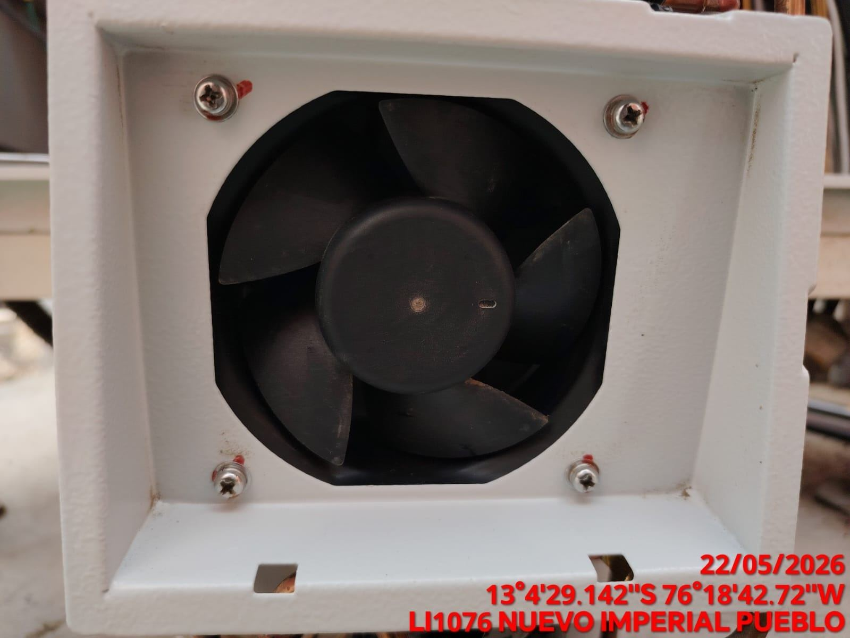

LIMPIEZA DE SERPENTIN DEL CONDENSADOR
ANTES |  | DURANTE |  | DESPUES
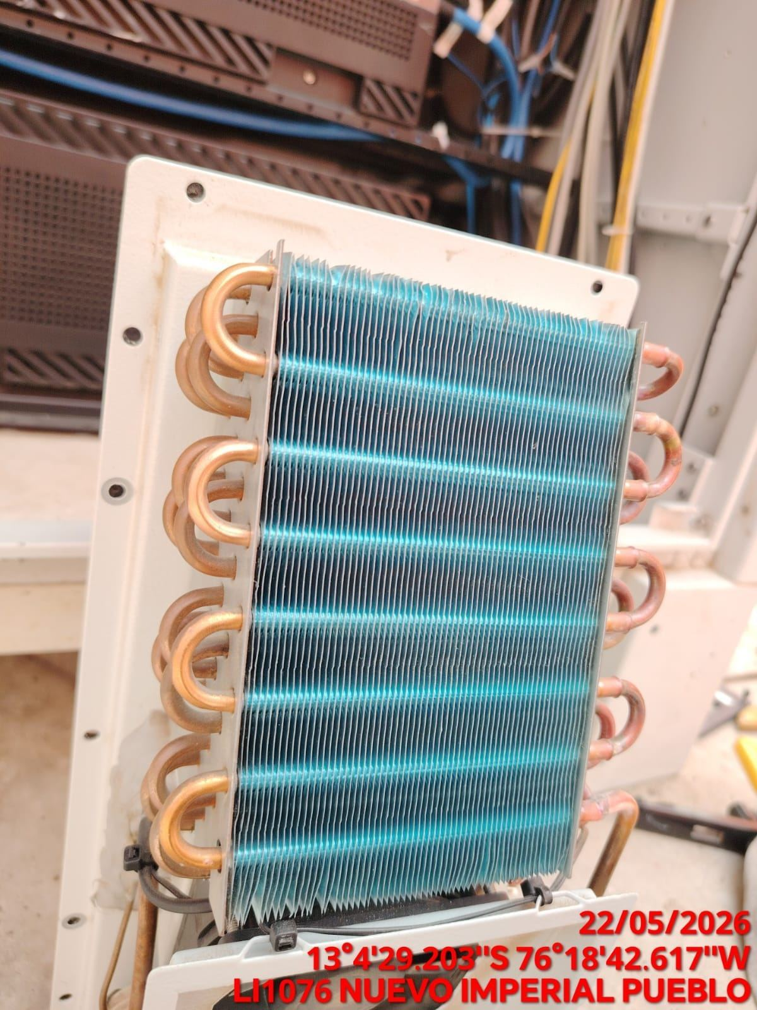 |  | 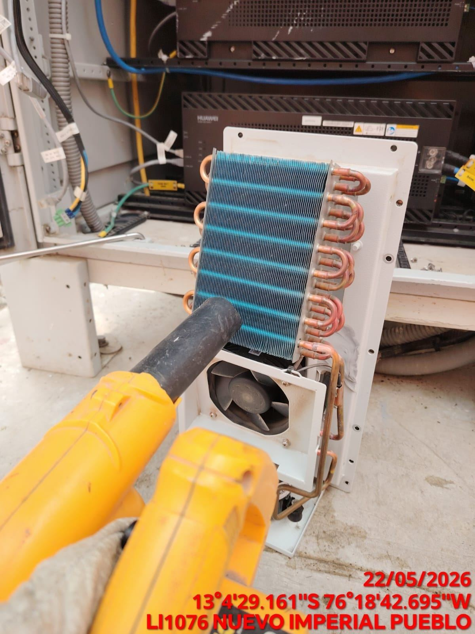 |  | 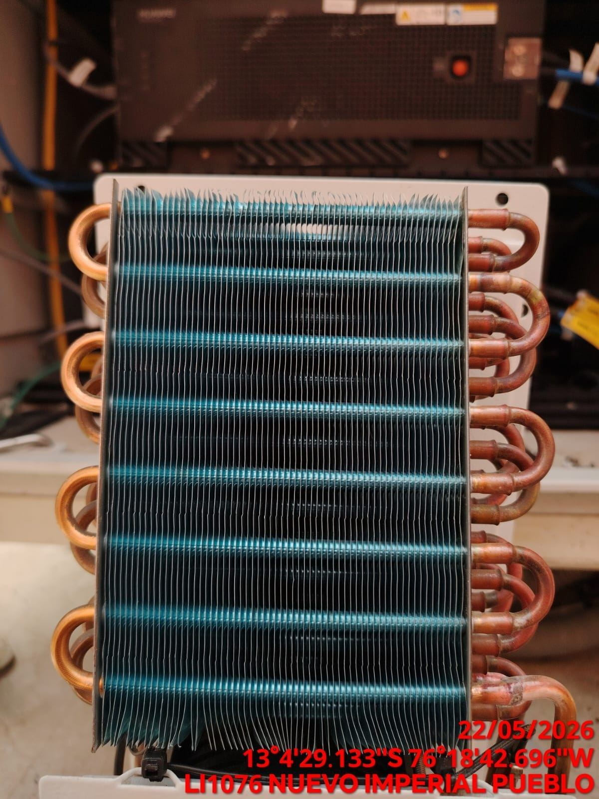

REVISION DE TARJETAS DE CONTROL
ANTES |  | DURANTE |  | DESPUES
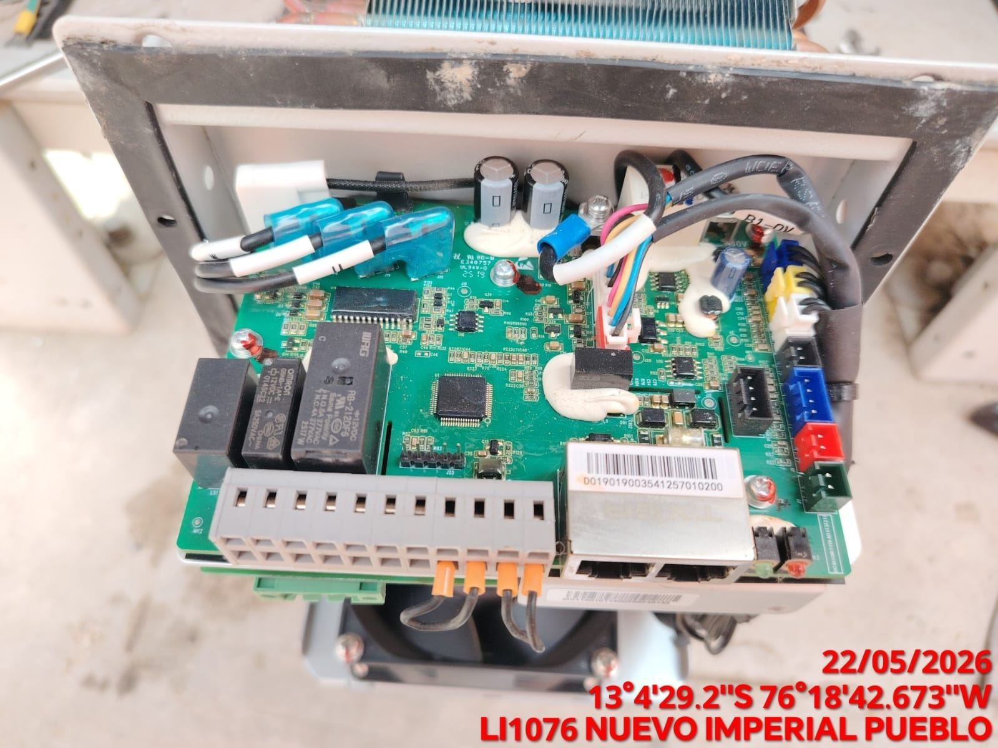 |  | 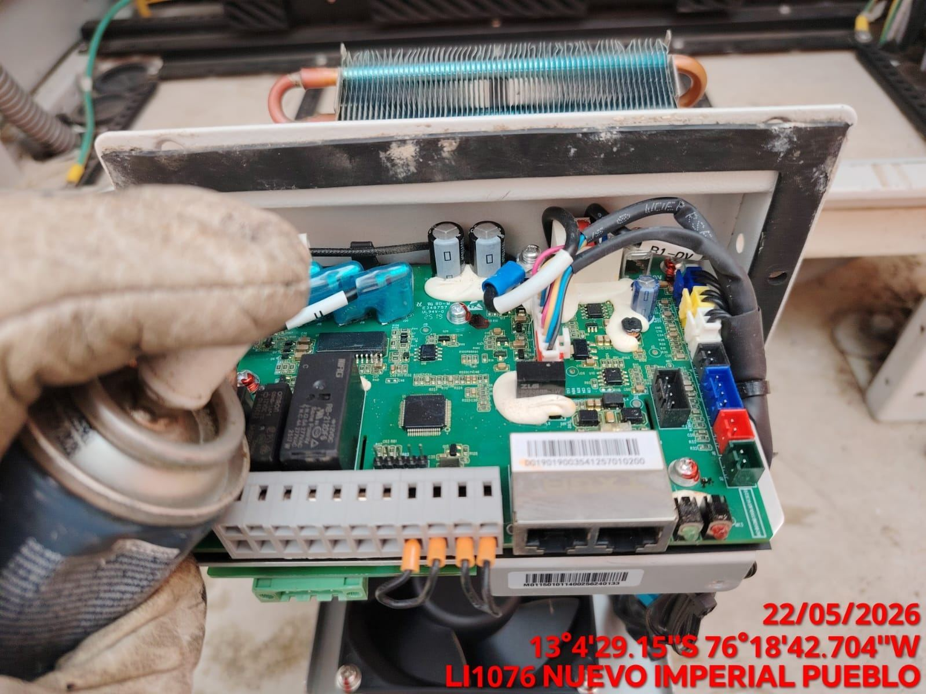 |  | 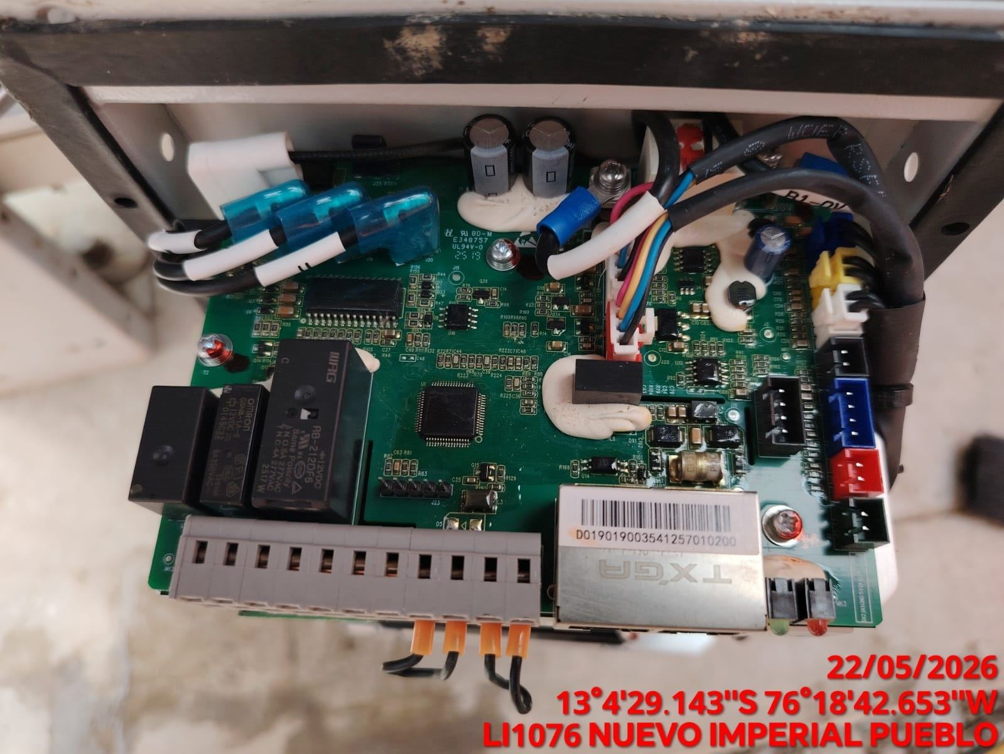

REVISION DE COMPRESOR Y RESISTENCIA ELECTRICA
ANTES |  | DURANTE |  | DESPUES
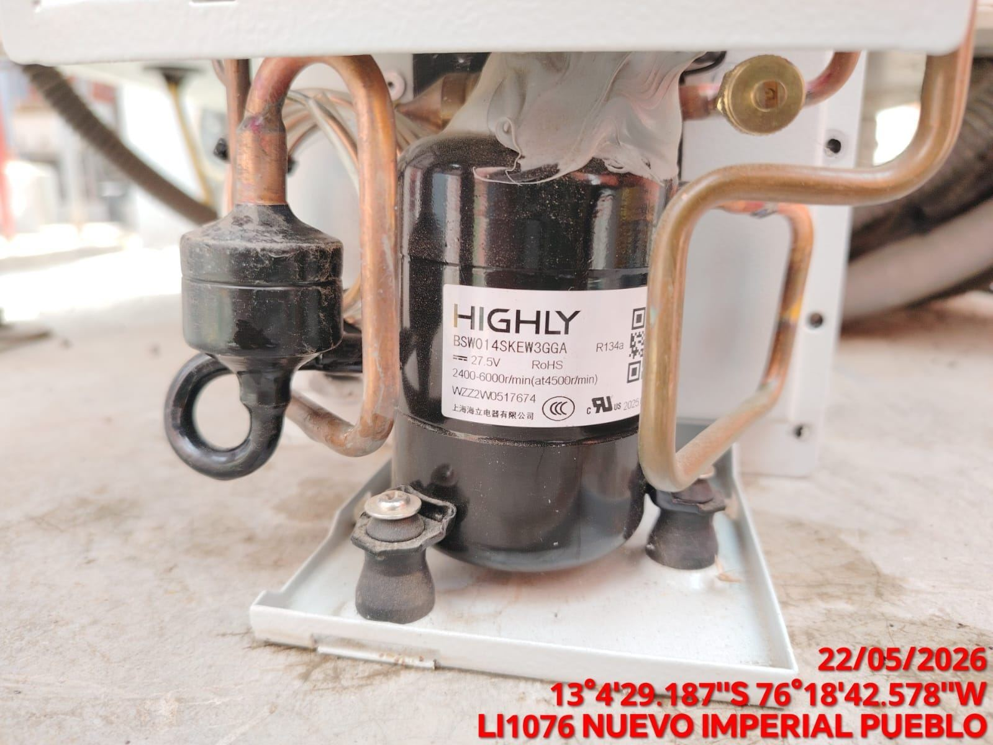 |  | 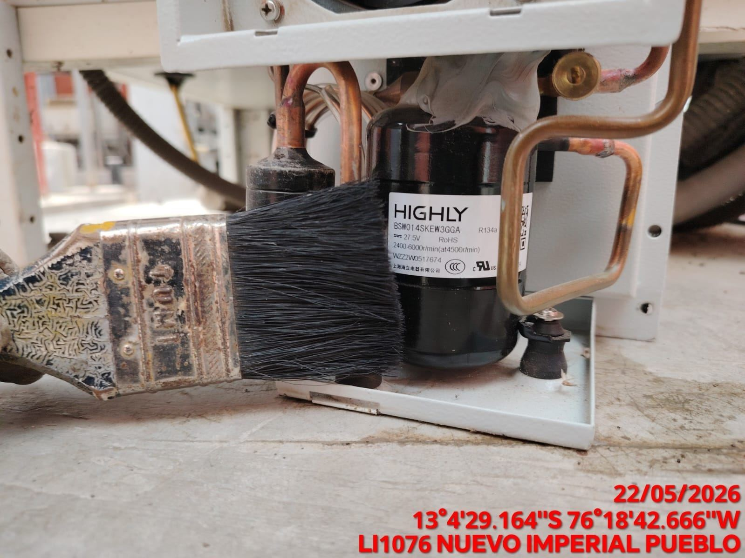 |  | 